Piano economico
ALL. 3 - PIANO ECONOMICO DELLA PROPOSTA PROGETTUALE AVVISO DI MANIFESTAZIONE D’INTERESSE AD ADERIRE E PARTECIPARE ALLA CO-PROGETTAZIONE IN RELAZIONE AL BANDO “LA LOMBARDIA È DEI GIOVANI” 2026
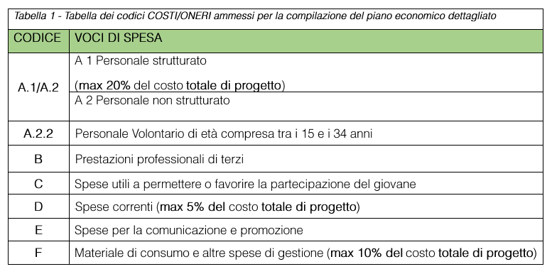 LEGENDA E ISTRUZIONI PER LA COMPILAZIONE DEL PIANO ECONOMICO ****ATTENZIONE**** Le celle evidenziate in giallo sono da compilare. Le celle in grigio/azzurro contengono formule e non devono essere modificate. Procedere alla compilazione seguendo il seguente ordine: 1. Indicare la composizione del partenariato (Tabella 3.1) Nella tabella 3.1 compilare esclusivamente la colonna relativa alla denominazione dei soggetti proponenti che compongono il partenariato. 2. Budget analitico (Tabella 3.2) Compilare nel dettaglio il budget analitico (Tabella 3.2), indicando tutte le spese previste per il progetto. La parte numerica della Tabella 3.1 (Riepilogo per ciascun soggetto della rete) e il budget sintetico (Tabella 3.3) si aggiornano automaticamente sulla base dei dati inseriti nella Tabella 3.2. 3. Cofinanziamento in valorizzazione (Tabella 3.4) Qualora siano previste quote di cofinanziamento in valorizzazione, compilare le Tabelle 3.4 (foglio n. 3 – Valorizzazione), indicando le informazioni richieste per le tipologie previste: lavoro volontario dei giovani di età compresa tra 15 e 34 anni; spese generali di funzionamento del progetto.

TABELLA 3.1 - RIEPILOGO AUTOMATICO PER SOGGETTO DELLA RETE *** COMPILARE SOLO COLONNA CON DENOMINAZIONE SOGGETTI PROPONENTI***
Soggetti Proponenti | Totale costi attribuiti al soggetto (incluse quote variabili già attribuite) | Quota contributo regionale | Quota cofinanziamento economico | Quota cofinanziamento in valorizzazione | Note
Capogruppo/mandatario (inserire nome) | € 0.00 | € 0.00 | € 0.00 | € 0.00 | Nessun costo imputato a questo soggetto
Partner n. 1 (inserire nome) | € 0.00 | € 0.00 | € 0.00 | € 0.00 | Nessun costo imputato a questo soggetto
Partner n. 2 (inserire nome) | € 0.00 | € 0.00 | € 0.00 | € 0.00 | Nessun costo imputato a questo soggetto
Compilare solo la prima colonna con la denominazione dei soggetti che compongono il partenariato
Partner n. 3 (inserire nome) | € 0.00 | € 0.00 | € 0.00 | € 0.00 | Nessun costo imputato a questo soggetto
Partner n. 4 (inserire nome) | € 0.00 | € 0.00 | € 0.00 | € 0.00 | Nessun costo imputato a questo soggetto
Partner n. 5 (inserire nome) | € 0.00 | € 0.00 | € 0.00 | € 0.00 | Nessun costo imputato a questo soggetto
Partner n. 6 (inserire nome) | € 0.00 | € 0.00 | € 0.00 | € 0.00 | Nessun costo imputato a questo soggetto
Partner n. 7 (inserire nome) | € 0.00 | € 0.00 | € 0.00 | € 0.00 | Nessun costo imputato a questo soggetto
Partner n. 8 (inserire nome) | € 0.00 | € 0.00 | € 0.00 | € 0.00 | Nessun costo imputato a questo soggetto
Partner n. 9 (inserire nome) | € 0.00 | € 0.00 | € 0.00 | € 0.00 | Nessun costo imputato a questo soggetto
Partner n. 10 (inserire nome) | € 0.00 | € 0.00 | € 0.00 | € 0.00 | Nessun costo imputato a questo soggetto
TOTALE COSTI ATTRIBUITI AI SOGGETTI | € 0.00 | € 0.00 | € 0.00 | € 0.00
QUOTA VARIABILE NON ATTRIBUITA IN FASE DI ADESIONE | 0 | 0 | 0 | 0
TOTALE PROGETTO | 0 | 0 | 0 | 0

TABELLA 3.2 - BUDGET ANALITICO DI PROGETTO
Compilare una riga per ogni costo previsto. Selezionare la voce di spesa e, se già noto, il soggetto titolare dai menu a tendina. Per la voce G - Quota variabile: indicare il soggetto titolare solo se la quota è già attribuita nell'Accordo di rete; in caso contrario lasciare vuoto il soggetto titolare. Il totale riga viene calcolato automaticamente.
Obiettivo specifico | Azione n°/titolo | Voce di spesa | Descrizione spesa / oggetto fornitura | Soggetto titolare dell'azione | Contributo regionale richiesto | Cofinanziamento economico | Cofinanziamento in valorizzazione | Totale progetto | Note/alert
 |  |  |  |  |  |  |  | € 0.00
 |  |  |  |  |  |  |  | € 0.00
 |  |  |  |  |  |  |  | € 0.00
 |  |  |  |  |  |  |  | € 0.00
 |  |  |  |  |  |  |  | € 0.00
 |  |  |  |  |  |  |  | € 0.00
Nella colonna "Voce di Spesa" selezionare la voce di spesa dall'elenco a tendina. Per ciascuna spesa prevista compilare tutte le colonne con sfondo giallo. Per indicare il soggetto titolare dell'azione e della spesa selezionarlo dal menù a tendina.
 |  |  |  |  |  |  |  | € 0.00
 |  |  |  |  |  |  |  | € 0.00
 |  |  |  |  |  |  |  | € 0.00
 |  |  |  |  |  |  |  | € 0.00
 |  |  |  |  |  |  |  | € 0.00
 |  |  |  |  |  |  |  | € 0.00
 |  |  |  |  |  |  |  | € 0.00
 |  |  |  |  |  |  |  | € 0.00
 |  |  |  |  |  |  |  | € 0.00
 |  |  |  |  |  |  |  | € 0.00
 |  |  |  |  |  |  |  | € 0.00
 |  |  |  |  |  |  |  | € 0.00
 |  |  |  |  |  |  |  | € 0.00
 |  |  |  |  |  |  |  | € 0.00
 |  |  |  |  |  |  |  | € 0.00
 |  |  |  |  |  |  |  | € 0.00
 |  |  |  |  |  |  |  | € 0.00
 |  |  |  |  |  |  |  | € 0.00
 |  |  |  |  |  |  |  | € 0.00
TOTALI |  |  |  |  | € 0.00 | € 0.00 | € 0.00 | € 0.00

TABELLA 3.3 - BUDGET SINTETICO DI PROGETTO (automatico da Tabella 3.2) **DA NON COMPILARE**
Voce di spesa | Quota contributo regionale A | Quota cofinanziamento economico B | Quota cofinanziamento valorizzazione C | Totale costi previsti A+B+C | Note/alert
A.1 Personale strutturato | € 0.00 | € 0.00 | € 0.00 | € 0.00
ATTENZIONE: Questa tabella si compila in automatico con i dati inseriti nella tabella 3.2.
Si prega di non inserire i dati manualmente e non modificare le formule presenti nelle celle di calcolo.
A.2 Personale non strutturato | € 0.00 | € 0.00 | € 0.00 | € 0.00
A.2.2 Personale volontario 15-34 anni | € 0.00 | € 0.00 | € 0.00 | € 0.00
B. Prestazioni professionali di terzi | € 0.00 | € 0.00 | € 0.00 | € 0.00
C. Spese utili a permettere/favorire la partecipazione del giovane | € 0.00 | € 0.00 | € 0.00 | € 0.00
D. Spese correnti | € 0.00 | € 0.00 | € 0.00 | € 0.00
E. Spese per comunicazione e promozione | € 0.00 | € 0.00 | € 0.00 | € 0.00
F. Materiale di consumo e altre spese di gestione | € 0.00 | € 0.00 | € 0.00 | € 0.00
G. Quota variabile | € 0.00 | € 0.00 | € 0.00 | € 0.00
TOTALI | € 0.00 | € 0.00 | € 0.00 | € 0.00

